Пропозиція_товари
 |  |  |  |  |  |  |  | Додаток №1 до Запиту
Форма цінової пропозиції

(Назва Учасника), надає свою пропозицію щодо участі у закупівлі павербанків для заходів з міжнародного гуманітарного права.
Відомості про підприємство |  |  |  | Повне найменування учасника – суб’єкта господарювання
 |  |  |  | Ідентифікаційний код за ЄДРПОУ або реєстраційний номер облікової картки платника податків
 |  |  |  | Реквізити (адреса - юридична та фактична, телефон, факс, телефон для контактів, e-mail, розрахунковий рахунок)
Відомості про особу (осіб), які уповноважені представляти інтереси Учасника |  |  |  | (Прізвище, ім’я, по батькові, посада, контактний телефон).

№ п/п | Найменування | Технічні характеристики та опис |  |  |  |  |  | Кількість, шт. | Ціна, за одиницю, (з урахуванням всіх податків і зборів) * | Вартість, грн., (з урахуванням всіх податків і зборів) *

 |  | Запит** |  | Візуалізація продукції | Пропозиція (вказати модель (торгову марку), виробника, параметри та характеристики продукції ) |  | Візуалізація продукції
1 | Павербанк брендований | Модель: | вказується Учасником | 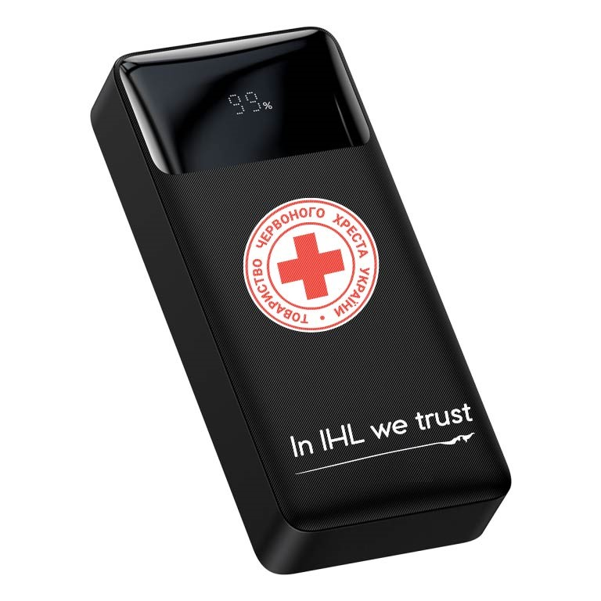 Перед брендуванням всього тиражу павербанків Постачальник зобов’язаний надати якісні фото/відео першого зразку для погодження Замовником. Погодження відбувається через електронну пошту. | Модель: |  |  | 100 |  | 0.00
 |  | Виробник: |  |  | Виробник:
 |  | Країна виробника: |  |  | Країна виробника:
 |  | Основні технічні характеристики |  |  | Основні технічні характеристики
 |  | Ємність акумулятора(номінальна): | не менше 12000mAh |  | Ємність акумулятора(номінальна):
 |  | Максимальна ємність акумулятора: | не менше 20000mAh |  | Максимальна ємність акумулятора:
 |  | Тип акумулятора: | літій‑іонний (Li‑ion) або літій‑полімерний (Li‑Po) |  | Тип акумулятора:
 |  | Максимальна вихідна потужність: | не менше 20 Вт |  | Максимальна вихідна потужність:
 |  | Кількість можливих повних зарядів мобільного пристрою: | не менше 3-х |  | Кількість можливих повних зарядів мобільного пристрою:
 |  | Інтерфейси підключення(допускається наявність додаткових інтерфейсів) |  |  | Інтерфейси підключення(допускається наявність додаткових інтерфейсів)
 |  | Вхідні інтерфейси: | USB Type‑C, Micro-USB |  | Вхідні інтерфейси:
 |  | Вихідні інтерфейси: | USB Type‑A, USB Type‑C |  | Вихідні інтерфейси:
 |  | Електричні параметри |  |  | Електричні параметри
 |  | Вихідна напруга: | 5 В / 9 В / 12 В або ширший діапазон |  | Вихідна напруга:
 |  | Підтримка режимів зарядки (не менше): | стандартна зарядка; Quick Charge 3.0; швидка зарядка QC або еквівалентна технологія (PD, AFC тощо). |  | Підтримка режимів зарядки (не менше):
 |  | Корпус та зовнішні характеристики |  |  | Корпус та зовнішні характеристики
 |  | Матеріал корпусу: | ABS‑пластик, полікарбонат або еквівалентні/кращі матеріали |  | Матеріал корпусу:
 |  | Колір корпусу: | білий |  | Колір корпусу:
 |  | Індикація рівня заряду: | наявність дисплея |  | Індикація рівня заряду:
 |  | Комплектація(не менше) |  |  | Комплектація(не менше)
 |  | портативний зарядний пристрій (Power Bank) | 1 шт. |  | портативний зарядний пристрій (Power Bank)
 |  | кабель для зарядки (micro‑USB або USB Type‑C) | 1 шт. |  | кабель для зарядки (micro‑USB або USB Type‑C) | вказати який саме
 |  | інструкція з експлуатації (українською або англійською мовою) | 1 шт. |  | інструкція з експлуатації (українською або англійською мовою)
 |  | гарантійний талон | 1 шт. |  | гарантійний талон | 1 шт. терміном(вказати термін)
 |  | Брендування |  |  | Брендування
 |  | Вид: | УФ друк або еквівалент |  | Вид: | вказати вид нанесення
 |  | Розміщення: | з одного боку згідно візуалізації |  | Згідно технічних характеристик запиту
 |  | Розмір: | згідно візуалізації
 |  | Кольори: | Логотип друкується червоним кольором, текст "In IHL we trust" - чорним кольором на білому павербанку
 |  | Стандартизація: | Згідно віальних стандартів ТЧХУ вказаних в Додатку №2, макет надається Замовником
 |  | Пакування |  |  | Пакування
 |  | Товар повинен постачатися в індивідуальному фабричному пакуванні виробника, яке забезпечує повну збереженість пристрою під час транспортування, зберігання та розвантаження. Пакування повинно бути новим, неушкодженим, без слідів відкриття, деформацій чи намокання. Матеріал пакування — картон, пластик або комбіновані матеріали, достатньої міцності для захисту товару. Учасник має право постачати товар у кращому або більш захищеному пакуванні, ніж мінімально зазначене в цих вимогах.
Всього вартість пропозиції, грн* |  |  |  |  |  |  |  |  | 0.00
* Товариство Червоного Хреста України є громадською неприбутковою організацією і просить надати максимальні знижки на товар, вказаний у ціновій пропозиції.
** Закупівля відбувається одним лотом.
Умови оплати: _______ (обов’язково заповнити!)
Термін поставки товару, календарних днів_______ (обов’язково заповнити!)
Примітка: вартість одиниці продукції та загальну вартість пропозиції потрібно заповнювати у гривнях, зазначаючи цифрове значення, яке має не більше двох знаків після коми.
Ми погоджуємось, що всі витрати, пов’язані з пакуванням, доставкою товару, завантажувально-розвантажувальними роботами здійснюються за рахунок Постачальника за наданою адресою.
Ми погоджуємося та ознайомлені з умовами типового Договору ТЧХУ (Додаток №3 до Запиту).
Ми погоджуємося з умовами, що Замовник має право розділити дану закупівлю між декількома постачальниками за умови наявності більш вигідних умов на різні позиції.
Ми погоджуємося з умовами, що Ви можете відхилити нашу чи всі надані пропозиції, та розуміємо, що Ви не обмежені у прийнятті будь-якої іншої пропозиції з більш вигідними для Вас умовами.
Ми погоджуємось зафіксувати цінову пропозицію протягом 90 календарних днів з моменту подачі
Подаючи свою пропозицію ми підтверджуємо повну комплектацію та відповідність умовам зазначеним в Запиті.
Учасники повинні надсилати цінові пропозиції з підписом і печаткою (за наявності)

 |  |  | Керівник організації/ФОП:____________________________ ( ____________________)
 |  |  | МП підпис ПІБ

